关系图
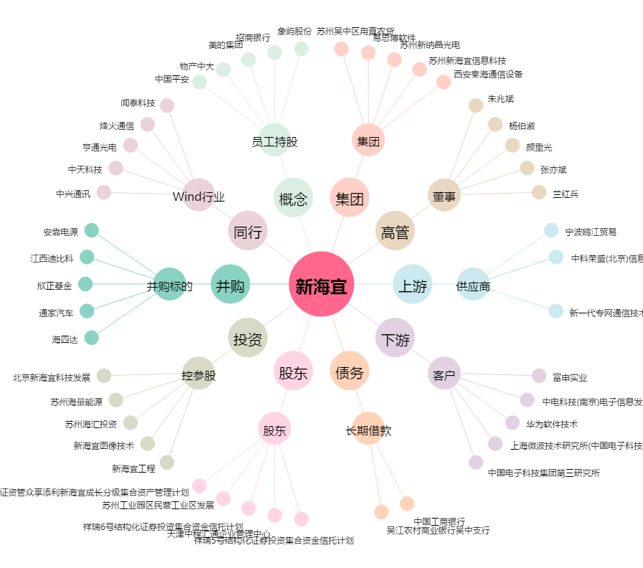
新海宜[002089.SZ] - 关系概览图

